Sheet1
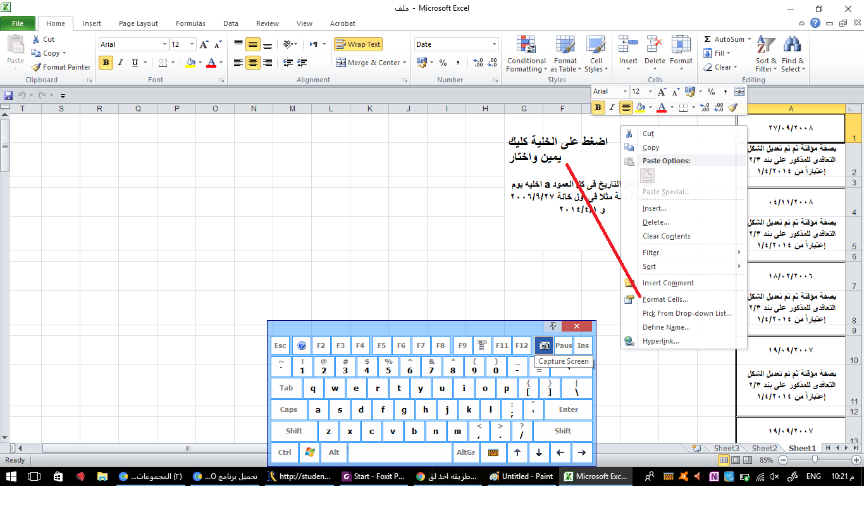
2008-09-27
بصفة مؤقتة ثم تم تعديل الشكل التعاقدى للمذكور على بند 2/3 إعتباراً من 1/4/2014 | عاو اعدل التاريخ فى كل العمود a اخليه يوم / شهر / سنة مثلا فى اول خانة 2006/9/27 و 2014/4/1

2008-11-04
بصفة مؤقتة ثم تم تعديل الشكل التعاقدى للمذكور على بند 2/3 إعتباراً من 1/4/2014

2006-02-18
بصفة مؤقتة ثم تم تعديل الشكل التعاقدى للمذكور على بند 2/3 إعتباراً من 1/4/2014

2007-09-19
بصفة مؤقتة ثم تم تعديل الشكل التعاقدى للمذكور على بند 2/3 إعتباراً من 1/4/2014

2007-09-19
بصفة مؤقتة ثم تم تعديل الشكل التعاقدى للمذكور على بند 2/3 إعتباراً من 1/4/2014

2010-09-22
بصفة مؤقتة ثم تم تعديل الشكل التعاقدى للمذكور على بند 2/3 إعتباراً من 1/4/2014

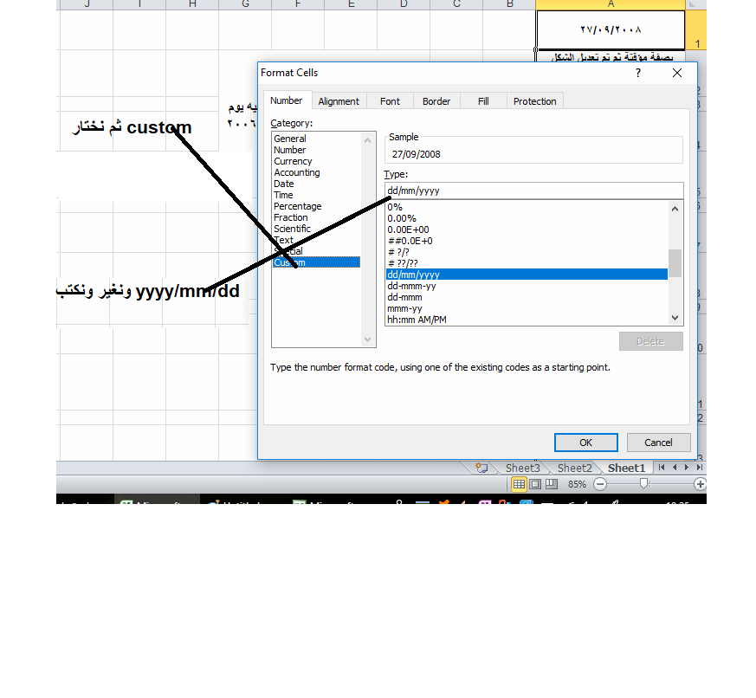
2010-09-11
بصفة مؤقتة ثم تم تعديل الشكل التعاقدى للمذكور على بند 2/3 إعتباراً من 1/4/2014

2006-09-09
بصفة مؤقتة ثم تم تعديل الشكل التعاقدى للمذكور على بند 2/3 إعتباراً من 1/4/2014

2009-10-21
بصفة مؤقتة ثم تم تعديل الشكل التعاقدى للمذكور على بند 2/3 إعتباراً من 1/4/2014

2009-10-25
بصفة مؤقتة ثم تم تعديل الشكل التعاقدى للمذكور على بند 2/3 إعتباراً من 1/10/2014 |  | dd يعنى يوم
 |  | mm يعنى شهر
2005-11-01 |  | yyyy يعنى سنه
بصفة مؤقتة ثم تم تعديل الشكل التعاقدى للمذكور على بند 2/3 إعتباراً من 1/4/2014

2008-07-17
بصفة مؤقتة ثم تم تعديل الشكل التعاقدى للمذكور على بند 2/3 إعتباراً من 1/4/2014

2008-04-19
بصفة مؤقتة ثم تم تعديل الشكل التعاقدى للمذكور على بند 2/3 إعتباراً من 1/4/2014

2010-09-17
بصفة مؤقتة ثم تم تعديل الشكل التعاقدى للمذكور على بند 2/3 إعتباراً من 1/4/2014

2007-10-16
بصفة مؤقتة ثم تم تعديل الشكل التعاقدى للمذكور على بند 2/3 إعتباراً من 1/4/2014
2010-09-27
بصفة مؤقتة ثم تم تعديل الشكل التعاقدى للمذكور على بند 2/3 إعتباراً من 1/10/2014

2007-10-07
بصفة مؤقتة ثم تم تعديل الشكل التعاقدى للمذكور على بند 2/3 إعتباراً من 1/4/2014

2009-10-04
بصفة مؤقتة ثم تم تعديل الشكل التعاقدى للمذكور على بند 2/3 إعتباراً من 1/4/2014

2005-10-22
بصفة مؤقتة ثم تم تعديل الشكل التعاقدى للمذكور على بند 2/3 إعتباراً من 1/4/2014

2008-10-25
بصفة مؤقتة ثم تم تعديل الشكل التعاقدى للمذكور على بند 2/3 إعتباراً من 1/4/2014

2007-07-06
بصفة مؤقتة ثم تم تعديل الشكل التعاقدى للمذكور على بند 2/3 إعتباراً من 1/10/2014

2008-10-25
بصفة مؤقتة ثم تم تعديل الشكل التعاقدى للمذكور على بند 2/3 إعتباراً من 1/4/2014

2005-11-22
بصفة مؤقتة ثم تم تعديل الشكل التعاقدى للمذكور على بند 2/3 إعتباراً من 1/4/2014

2007-09-19
بصفة مؤقتة ثم تم تعديل الشكل التعاقدى للمذكور على بند 2/3 إعتباراً من 1/4/2014

2007-10-28
بصفة مؤقتة ثم تم تعديل الشكل التعاقدى للمذكور على بند 2/3 إعتباراً من 1/4/2014

2008-02-25
بصفة مؤقتة ثم تم تعديل الشكل التعاقدى للمذكور على بند 2/3 إعتباراً من 1/10/2014

2009-09-18
بصفة مؤقتة ثم تم تعديل الشكل التعاقدى للمذكور على بند 2/3 إعتباراً من 1/4/2014

2007-09-18
بصفة مؤقتة ثم تم تعديل الشكل التعاقدى للمذكور على بند 2/3 إعتباراً من 1/4/2014

2009-10-04
بصفة مؤقتة ثم تم تعديل الشكل التعاقدى للمذكور على بند 2/3 إعتباراً من 1/4/2014

2007-02-16
بصفة مؤقتة ثم تم تعديل الشكل التعاقدى للمذكور على بند 2/3 إعتباراً من 1/4/2014

2007-09-29
بصفة مؤقتة ثم تم تعديل الشكل التعاقدى للمذكور على بند 2/3 إعتباراً من 1/10/2014

2009-09-04
بصفة مؤقتة ثم تم تعديل الشكل التعاقدى للمذكور على بند 2/3 إعتباراً من 1/4/2014

2005-11-12
بصفة مؤقتة ثم تم تعديل الشكل التعاقدى للمذكور على بند 2/3 إعتباراً من 1/4/2014

2007-09-16
بصفة مؤقتة ثم تم تعديل الشكل التعاقدى للمذكور على بند 2/3 إعتباراً من 1/4/2014

